关系图
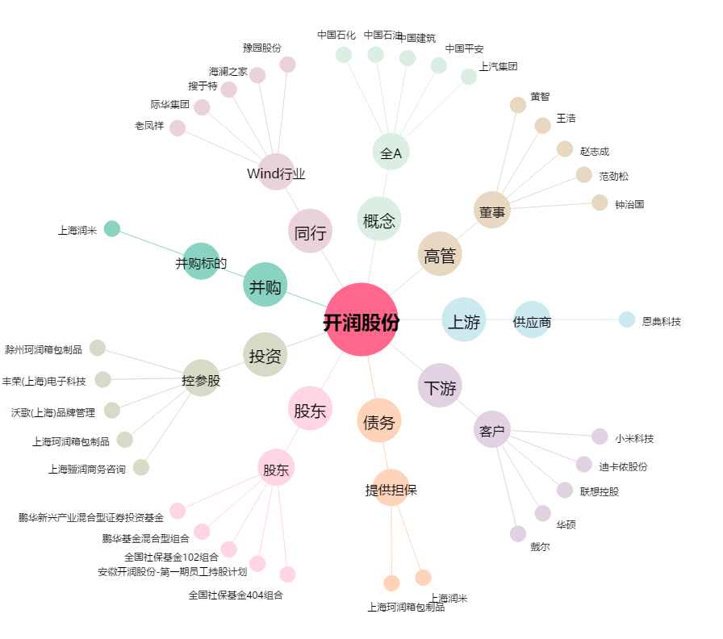
开润股份[300577.SZ] - 关系概览图

